A4サイズ
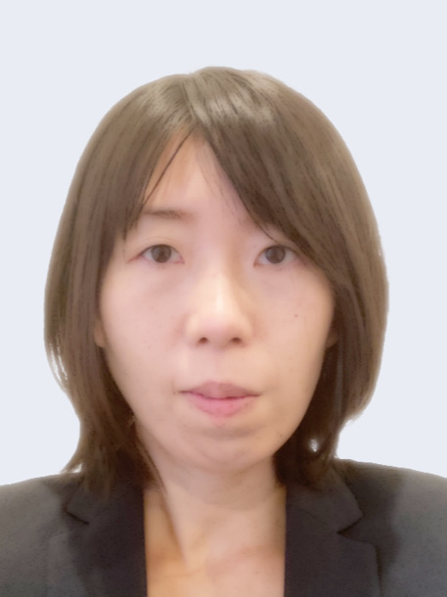
写真を貼る位置
写真を貼る必要がある場合
1.縦 36～40mm
横 24～30mm
2.本人単身胸から上
3.裏面のりづけ
4 裏面に氏名記入
履 歴 書 |  |  | 年 月 日現在
ふりがな | つくだ さよこ |  | 男 ・ 女 |  | 年 | 月 | 学 歴・職 歴
氏 名 | 佃 さよこ

生年月日 | １９８７ 年 ３月 ２２日生 （満３６歳）
ふりがな |  |  |  | 電話 090−9774−1051
現住所（〒７７１－０２０３ ） |  |  |  | E-mail
徳島県板野郡北島町中村字江口40-8 |  |  |  | s.tsukuda1987@gmail.com

ふりがな |  |  |  | 電話
連絡先（〒 － ） |  |  |  | E-mail

年 | 月 | 学 歴・職 歴 |  |  | 年 | 月 | 免許・資格
平成14年 | 4 | 徳島北高等学校 入学 |  |  | 平成17年 | 6 | 中型自動車免許（AT限定）
平成17年 | 3 | 徳島北高等学校 卒業 |  |  | 平成21年 | 6 | 日商簿記検定２級
平成17年 | 4 | 徳島大学 総合科学部 人間社会学科 入学 |  |  | 平成25年 | 4 | Microsoft Office スペシャリスト Excel2007
平成21年 | 3 | 徳島大学 総合科学部 人間社会学科 卒業 |  |  | 平成25年 | 10 | ファイナンシャルプランナー２級
平成21年 | 4 | 高松国税局 入庁 |  |  | 令和２年 | 1 | 小型自動二輪免許（AT限定）
 |  | 管理運営部門、個人課税部門、資産課税部門にて、確定申告書の審査事務、
 |  | 納税相談応対、税務調査及び内部事務に従事
 |  | 現在に至る |  |  | 志望の動機、自己PR、趣味、特技など |  |  | 通勤時間
 |  |  |  |  |  |  |  | 約 時間 30 分
 |  |  |  | 以上 | ● Microsoft Word：資料作成時に使用。図表やグラフの作成が可能です。
 |  |  |  |  | ● Microsoft Excel：データ集計、分析のため使用。関数、VBAを用いたプログラム作成が可能です。 |  |  | 扶養家族（配偶者を除く）
 |  |  |  |  | ● Microsoft Access：個人情報管理で使用。相談事績の管理や送付用ラベルなどの簡単なシステムの構築が可能です。 |  |  | ３人
 |  |  |  |  | ● プログラミングスクールでPython、HTML、CSS、JavaScriptを学び、webサイトの作成やデータ活用スキルの向上に挑戦しています。 |  |  | 配偶者 | 配偶者の扶養義務
 |  |  |  |  |  |  |  | 有 ・ 無 | 有 ・ 無
 |  |  |  |  | 本人希望記入欄（特に待遇・職種・勤務時間・その他についての希望などがあれば記入）
 |  |  |  |  | 娘の保育園への迎えのため、17時30分に退勤させていただければ幸いです。

